项目描述
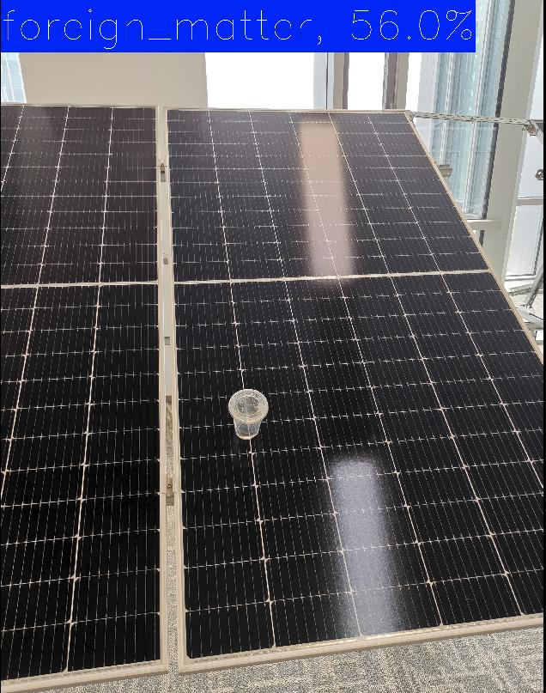
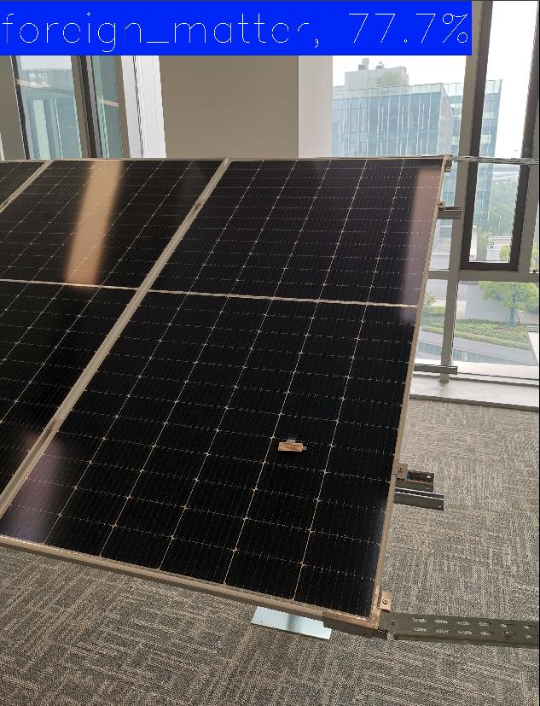
 | 光伏板异物分类

1 | 目标
 |  | 1 | 识别 2 个类别，包括正常光伏板，以及光伏板上有异物两种情况。
 |  | 2 | 应该能够识别出任意的异物，包括任意形状和任意颜色等。

2 | 使用模型--RegNet
 |  | ImageNet top 1 准确度 |  | 模型大小 （MB） | Params （M） | GFLOPS | 模型名字 （权重文件）

 |  | 86.0% |  | 320 | 83.6 | 46.7 | RegNet_Y_16GF_Weights.IMAGENET1K_SWAG_E2E_V1
 |  | 86.8% |  | 555 | 145 | 94.83 | RegNet_Y_32GF_Weights.IMAGENET1K_SWAG_E2E_V1
 |  | 78.4% |  | 110 | 57.4 | 154.8 | YOLOv8x-cls
 |  | 80.9% |  | 98 | 25.6 | 4.1 | ResNet50_Weights.IMAGENET1K_V2
 |  | 88.1% |  | 1140 | 305.2 | 362 | ViT_L_16_Weights.IMAGENET1K_SWAG_E2E_V1
 |  | 88.6% |  | 2360 | 633.5 | 1016.7 | ViT_H_14_Weights.IMAGENET1K_SWAG_E2E_V1
 |  | 数据来源： |  | https://pytorch.org/vision/stable/models.html

3 | 模型处理
 | 1 | 下载 RegNet 模型，在开源数据集 CIFAR10 上进行验证，确定模型基本正确。
 | 2 | 修改 RegNet 模型，使得模型可以对 2 个类别进行区分。创建加载自定义数据的 dataloader。
 | 3 | 用 cat-dog 数据集验证修改后的模型，确定修改后的模型可以正常运行。
 | 4 | 创建程序，实现模型训练和模型预测等功能。
 |  | 4.1 | 使用 DataLoader 加载数据，生成 iterable，进行训练。
 |  | 4.2 | 加载保存好的模型，在 model.eval 模式下进行预测。
 |  | 4.3 | 将预测结果生成结果图片，在图中显示异物的概率。
 |  | 4.5 | 使用 tqdm 显示模型训练过程。
 |  | 4.4 | 增加 tensorboard 程序，监测训练过程。
 |  | 4.5 | 增加数据增强程序，提高分类的准确度。
 |  | 4.6 | 创建简单的光伏板异物数据集，从简单场景开始训练。
 |  | 4.7 | 完善程序，增加程序文档 docstrings。

 | 以下部分的内容逐步添加。
4 | 数据集

 | 4.1 | 图片数量 | 1100

 | 4.2 | 异物类型 | 形状 | 圆柱体 | 立方体 | 长方体 | 片体 | 异形体 | 球体
 |  |  | 代表 1 | 可乐罐 | 书籍 | 泡沫盒 | 纸张 | 手套 | 橘子
 |  |  | 代表 2 | 胶带 |  | 笔记本 | 衣服/布 | 香蕉
 |  |  | 代表 3 | 胶水瓶

 |  |  | 颜色 | 白 | 红 | 橙 | 黄
 |  |  |  | 透明 | 绿 | 蓝 | 靛 | 紫

 |  |  | 小物体 | 钥匙 | 笔

 | 4.3 | 多种场景，难度递增。
 |  | 1 | 室内单个光伏板
 |  |  | 1.1 | 异物不在光伏板上(关键)
 |  |  | 1.2 | 异物在光伏板短边
 |  |  | 1.3 | 异物靠近光伏板短边
 |  |  | 1.4 | 异物在光伏板长边
 |  |  | 1.5 | 异物靠近光伏板长边
 |  |  | 1.6 | 异物在光伏板中心
 |  |  | 1.7 | 没有光伏板，只有异物 ???

 |  | 2 | 光伏板上有清洗机
 |  | 3 | 室内多个光伏板
 |  | 4 | 室外多个光伏板

5 | 训练方式
 |  | 超参数
 |  | 优化器
 |  | 1 | SGD
 |  | 2 | Adam
 |  | 数据增强
 |  | 1 | 颜色变换
 |  | 2 | 角度变换

6 | 演示效果
 |  | 室内单排光伏板的效果

